商品登録書
【商 品 登 録 書】

 | 区分 |  |  | 1 |  | 新規 |  |  |  |  |  |  |  |  |  |  |  |  |  |  |  |  | 提出者 |  |  | 松本 光 |  |  |  |  | 提出日 |  |  | 2016-04-19

 | JAN |  |  |  |  |  |  | メーカー名 |  |  |  |  | 商品名1 |  |  |  |  |  |  |  |  |  | 商品名2 |  |  |  |  |  |  |  | フレーバー |  | 容量 |  |  | 希望小売価格
 | 4571157256696 |  |  |  |  |  |  | オリヒロ |  |  |  |  | スッポン高麗人参の入ったマカエキス徳用 |  |  |  |  |  |  |  |  |  | - |  |  |  |  |  |  |  | - |  | 360粒 |  |  | オープン

 | 商品画像 |  |  |  |  |  |  |  |  |  |  |  |  |  | 大分類CD |  |  |  | 大分類名 |  |  |  |  |  | 棚割CD |  |  | 棚割名 |  |  |  | 中分類CD |  |  | 中分類名
 | 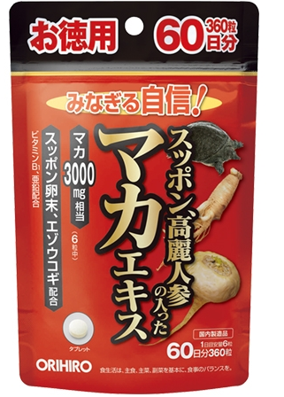 基本画像1枚 |  |  |  |  |  |  |  |  |  |  |  |  |  | 03 |  |  |  | 健康食品 |  |  |  |  |  | 05 |  |  | 茶・エキス剤 |  |  |  | 030502 |  |  | エキス剤

 |  |  |  |  |  |  |  |  |  |  |  |  |  |  | 確定商品CD |  |  |  |  |  |  |  |  |  | 030502 |  |  |  |  |  |  | 0011

 |  |  |  |  |  |  |  |  |  |  |  |  |  |  | 催事CD |  |  |  | クーポンCD |  |  |  |  |  |  |  |  |  | TOPICS CD |  |  |  | 中分類ランキングCD
 |  |  |  |  |  |  |  |  |  |  |  |  |  |  | - |  |  |  | - |  |  |  |  |  |  |  |  |  | - |  |  |  | -

 |  |  |  |  |  |  |  |  |  |  |  |  |  |  | 商品特徴
 |  |  |  |  |  |  |  |  |  |  |  |  |  |  | マカエキス末を中心に、スッポン末やスッポン卵末、高麗人参エキス末、エゾウコギエキス末といった素材を複数配合した、粒タイプの製品です。サポート成分として亜鉛、ビタミンＢ1も配合していますので、元気にある生活を続けたい方、日々の体調管理が気になる方などの健康維持にお役立ていただけます。お得な60日分

 | 使用方法
 | 1日に6粒を目安に、水またはお湯とともにお召し上がりください。

 | 追加テキスト

 | 購入可能DS |  |  |  |  |  |  |  |  |  | 購入可能EC |  |  |  |  |  |  |  |  |  | お勧めシーズン |  |  |  | 関連リンク商品JAN
 | 1001 | 1002 | 1003 | 1004 | 1005 | 1006 | 1007 | 1008 | 1009 | 1010 | 5001 | 5002 | 5003 | 5004 | 5005 | 5006 | 5007 | 5008 | 5009 | 5010 | SP | SM | A | W | 商品1 |  |  |  |  | 商品2 |  |  |  |  | 商品3
 | - | - | - | - | - | - | - | - | - | - | - | - | - | - | - | - | - | - | - | - | 1 | 1 | 1 | 1 | - |  |  |  |  | - |  |  |  |  | -

 | 写真1 |  | 写真2 |  | 写真3 |  | 写真4 |  |  | 登録日 |  |  |  |  |  |  |  |  | 掲載開始日 |  |  |  |  |  |  |  | 修正日 |  |  |  |  |  | 掲載終了日
 | 1 |  | - |  | - |  | - |  |  | 2016-04-19 |  |  |  |  |  |  |  |  | 即日 |  |  |  |  |  |  |  | - |  |  |  |  |  | -

